Report-I
6.13.1.1 Màn hình báo cáo
 | INPUT

 | GUI 1 -> GUI 7

 | N/A

 | FUNC-1

 | FUNC-2

 | FUNC-3

 | FUNC-4

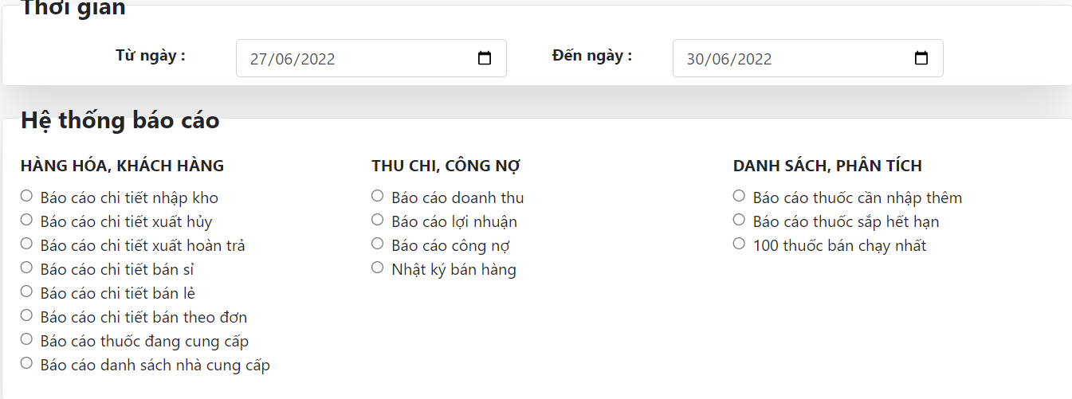

 | FUNC-5,6,7,8

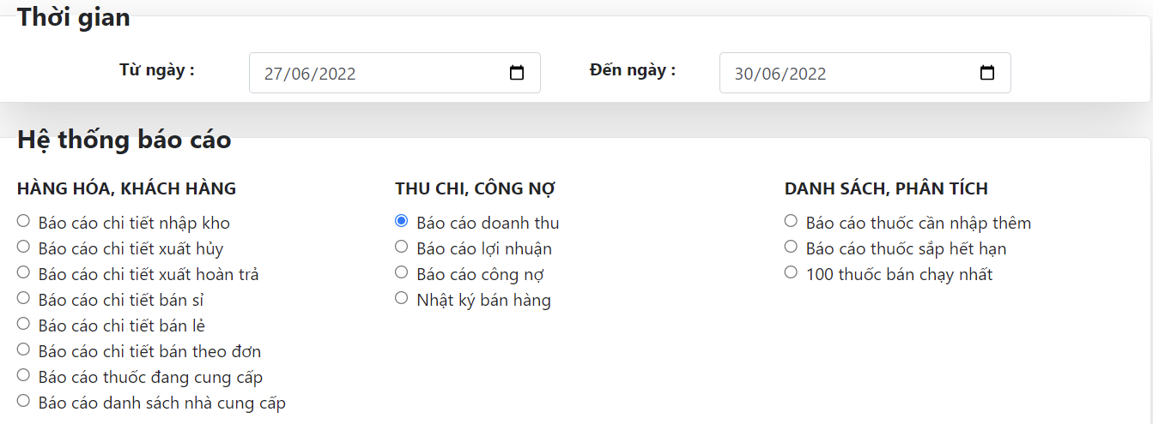

 | FUNC-9

Report-O

6.13.1.1 Màn hình báo cáo
 | OUTPUT

 | GUI 1 -> GUI 7
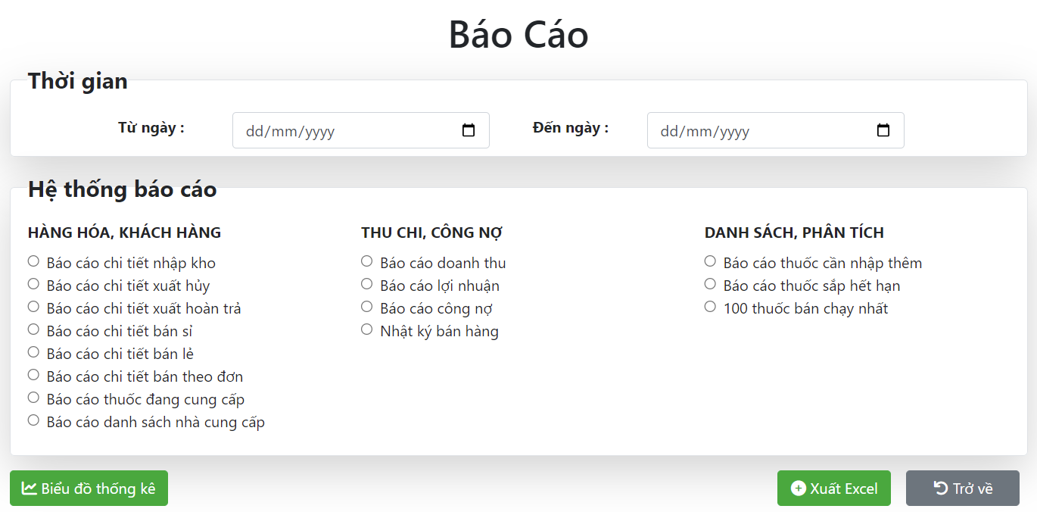

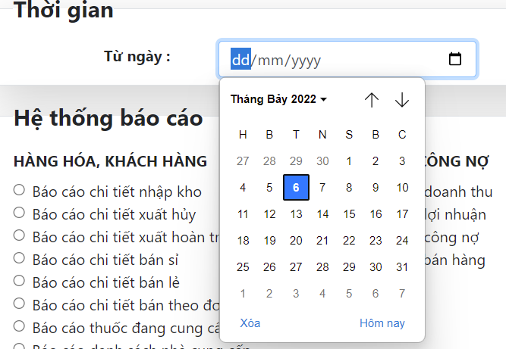

 | FUNC-1

 | FUNC-2

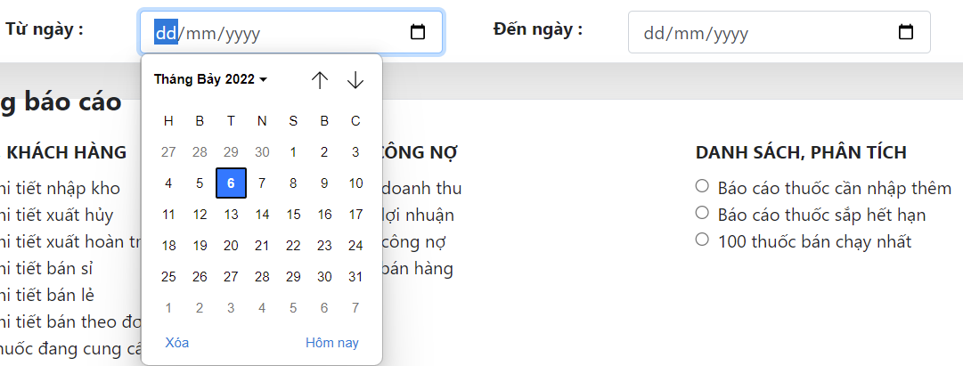

 | FUNC-3

 | FUNC-4

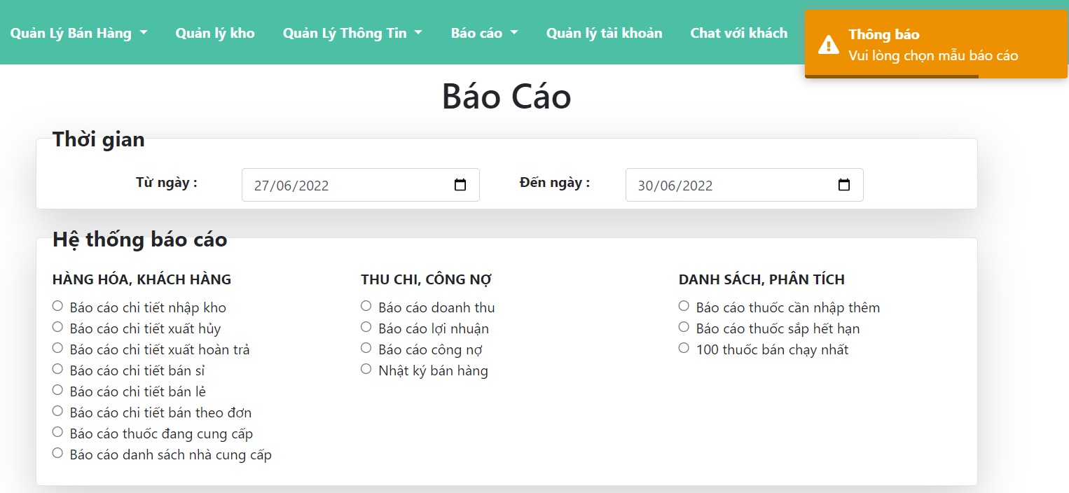

 | FUNC-5,6,7,8

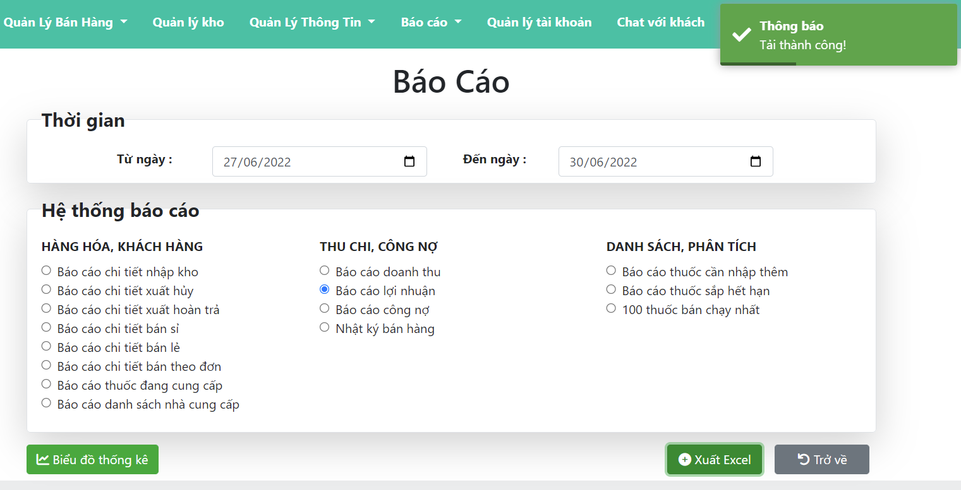

 | FUNC-9

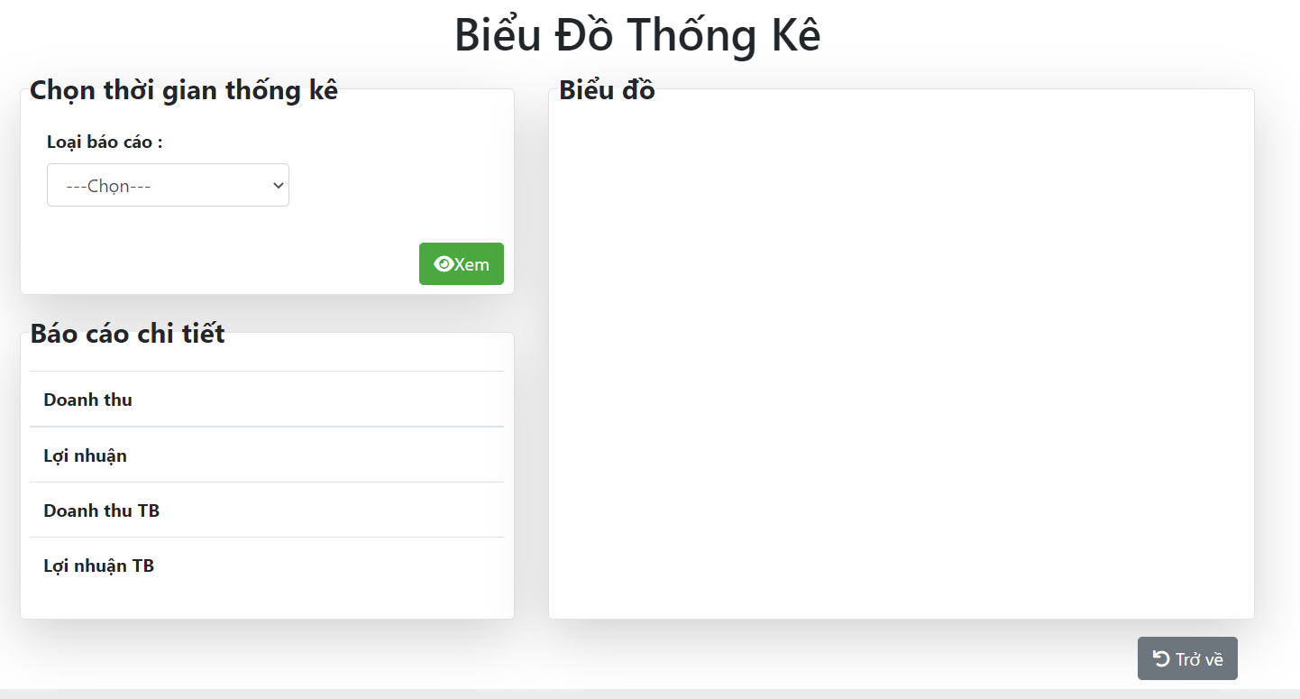

 | FUNC-1

 | FUNC-2

 | FUNC-3

 | FUNC-4



 | FUNC-5

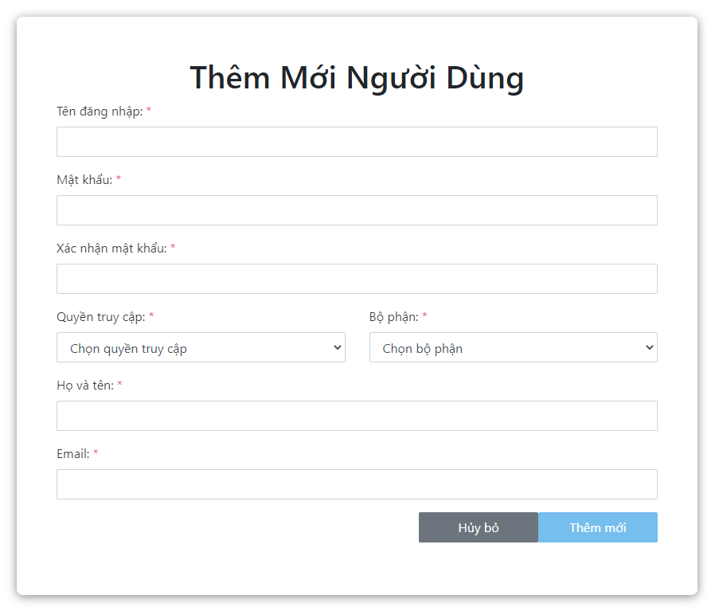

 | FUNC-6

 | FUNC-7

 | FUNC-8

 | FUNC-9

 | FUNC-10

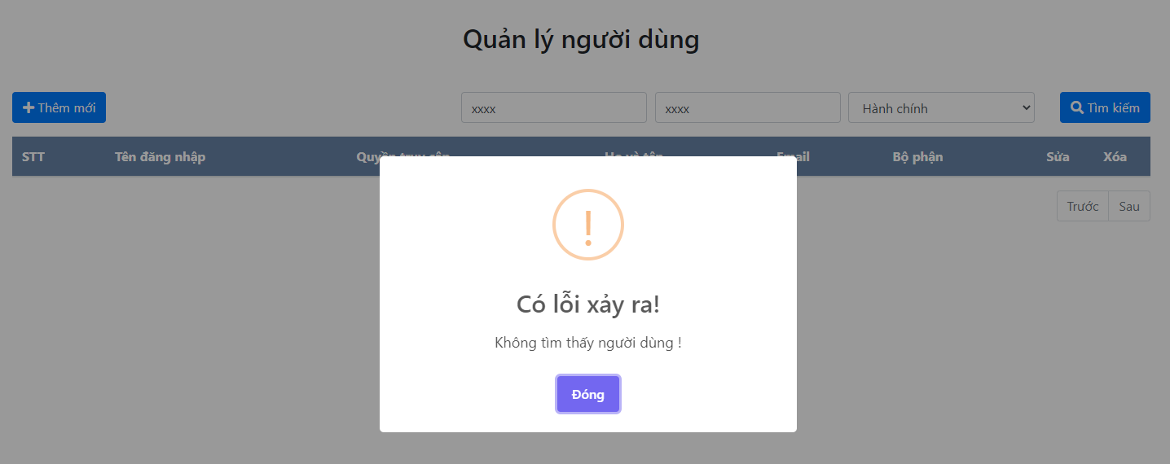

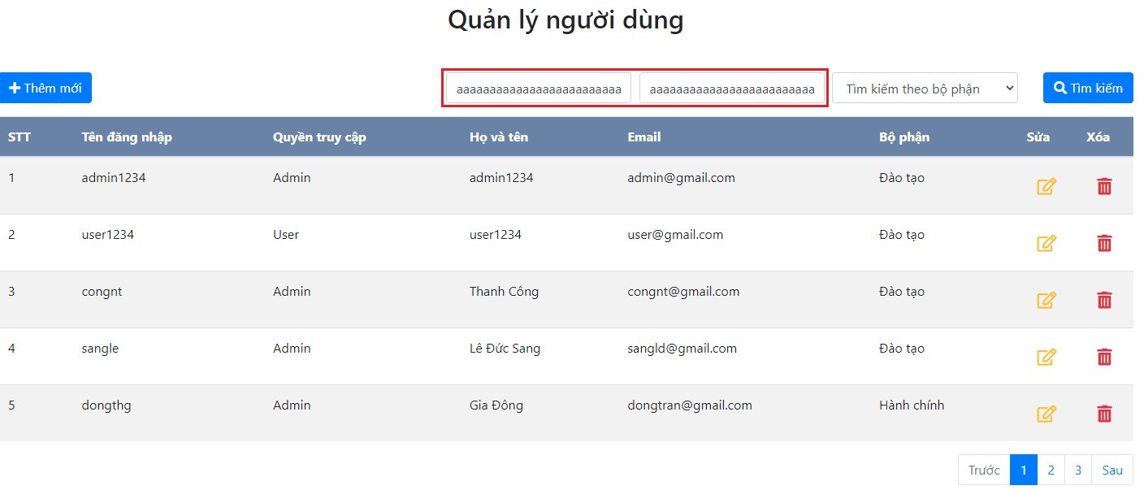
 | FUNC-11
 | Pending

 | FUNC-12-13

Static-I
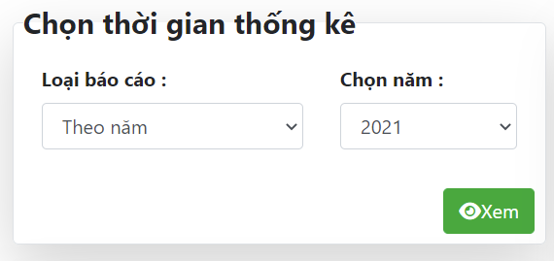
6.13.1.2 Màn hình thống kê
 | INPUT

 | GUI 1 -> GUI 5

 | N/A

 | FUNC-1

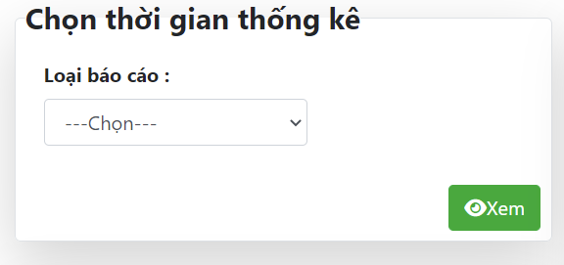

 | FUNC-4

Static-O
6.13.1.2 Màn hình thống kê
 | OUTPUT

 | GUI 1 -> GUI 5




 | FUNC-1

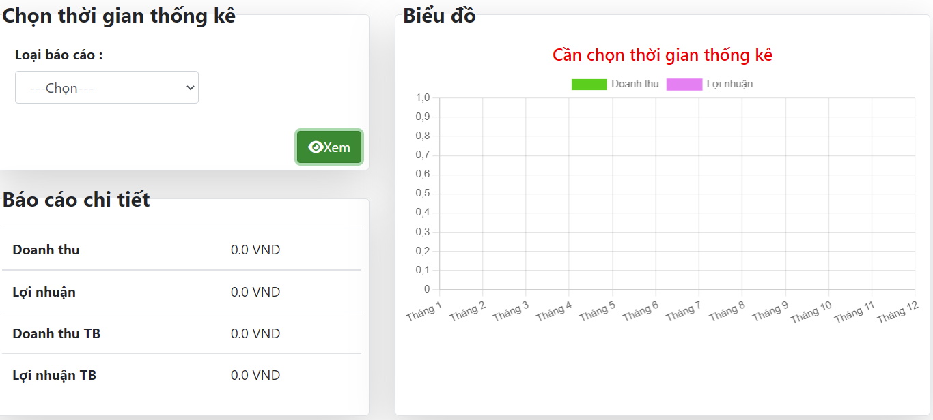

 | FUNC-4

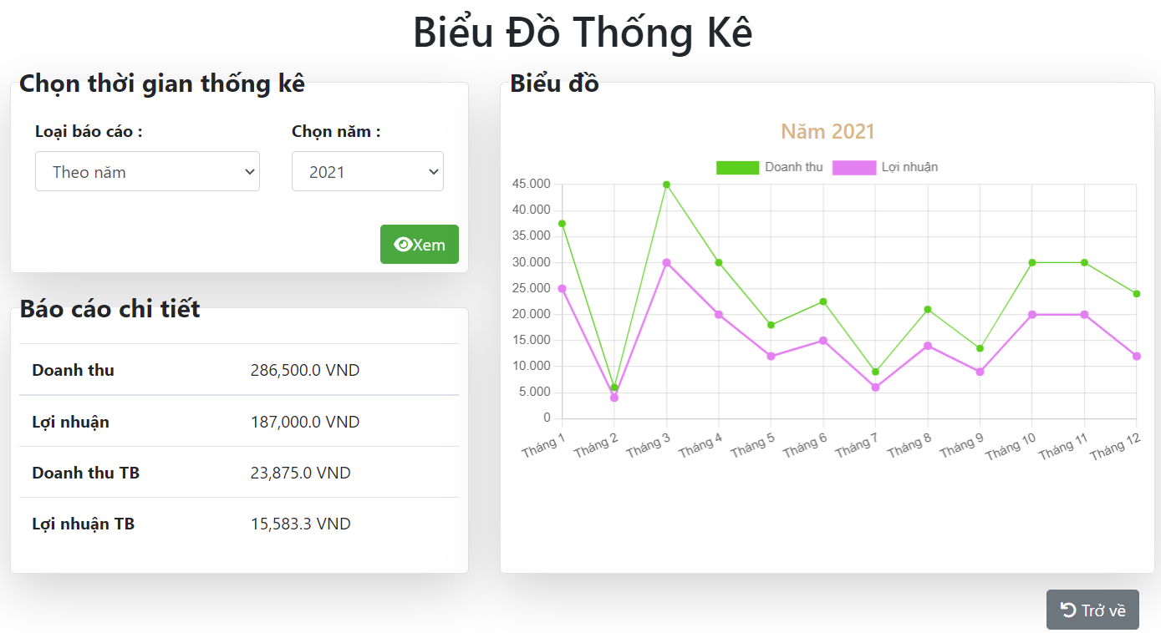

 | FUNC-1

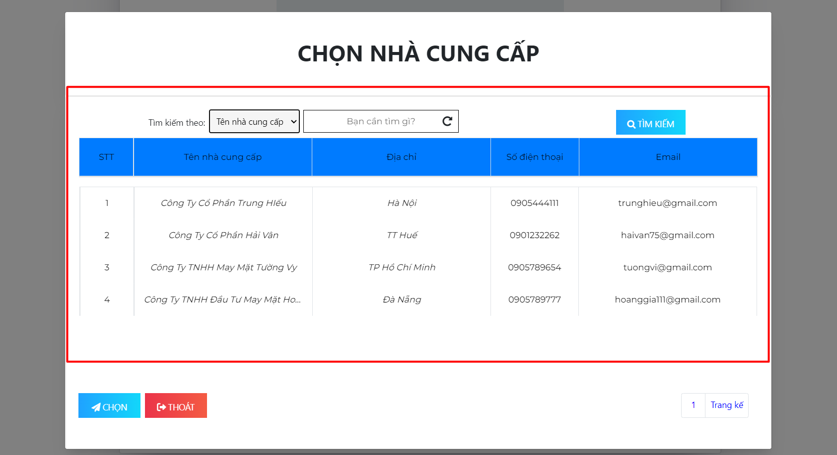

 | FUNC-2

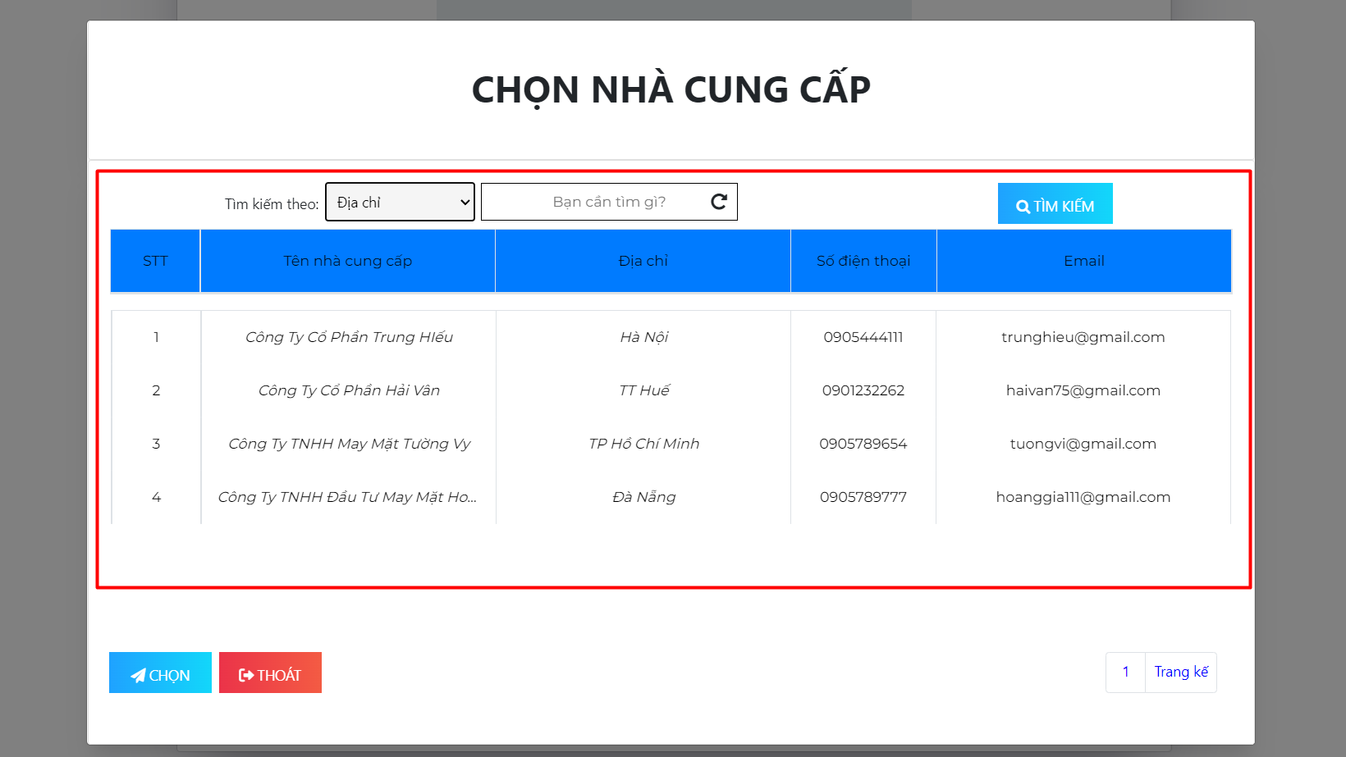

 | FUNC-3

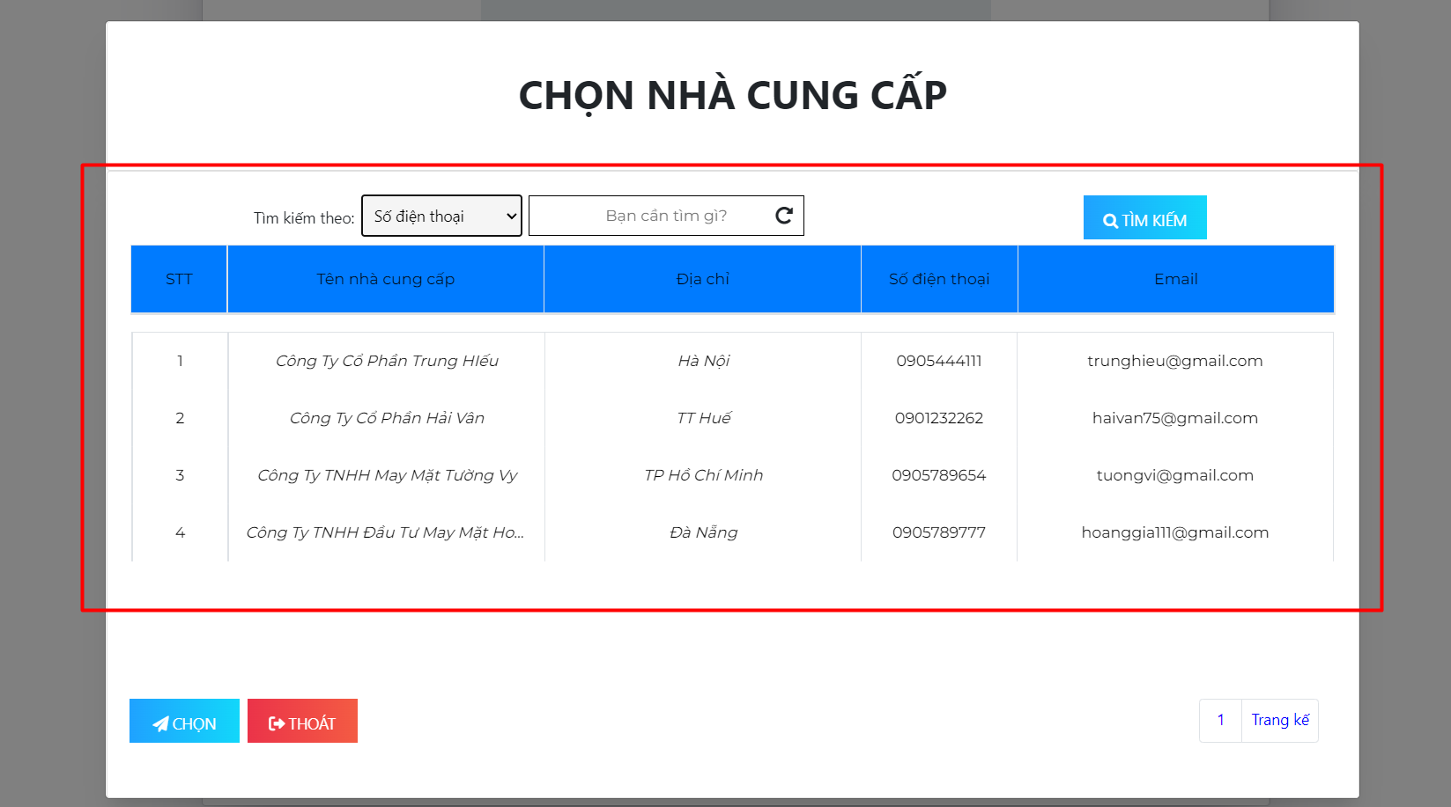

 | FUNC-4

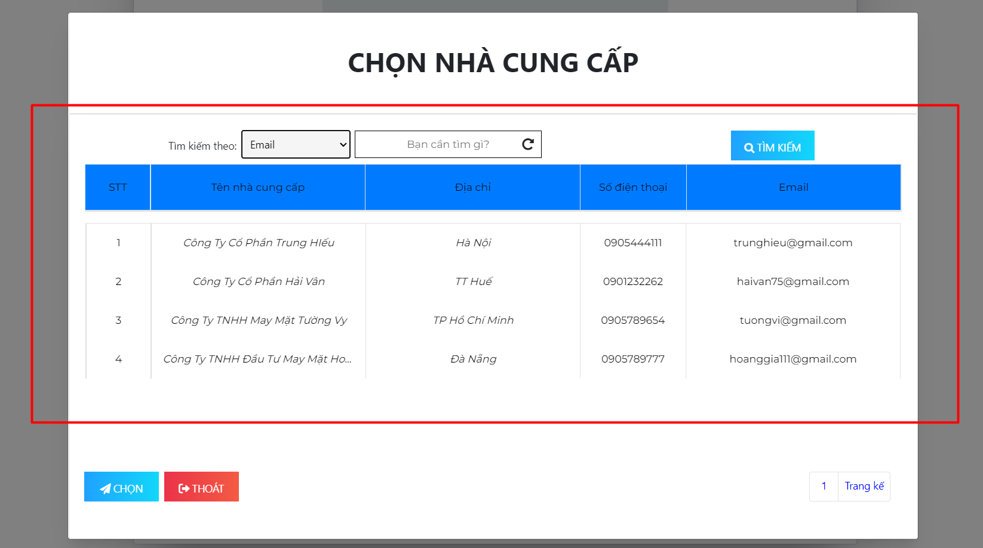

 | FUNC-5

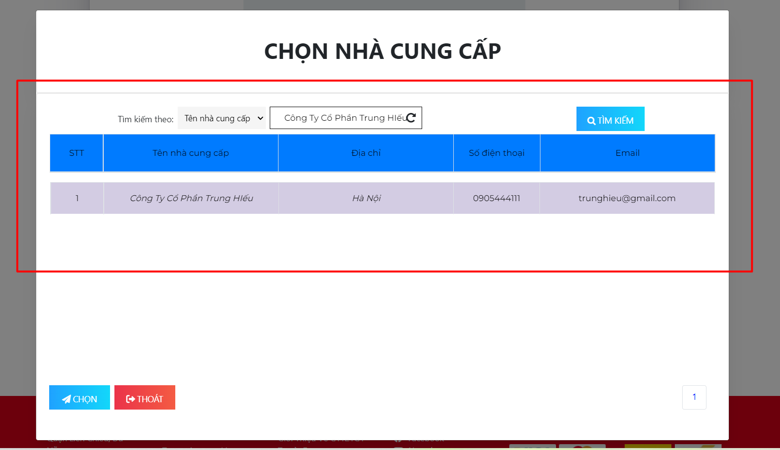

 | FUNC-6

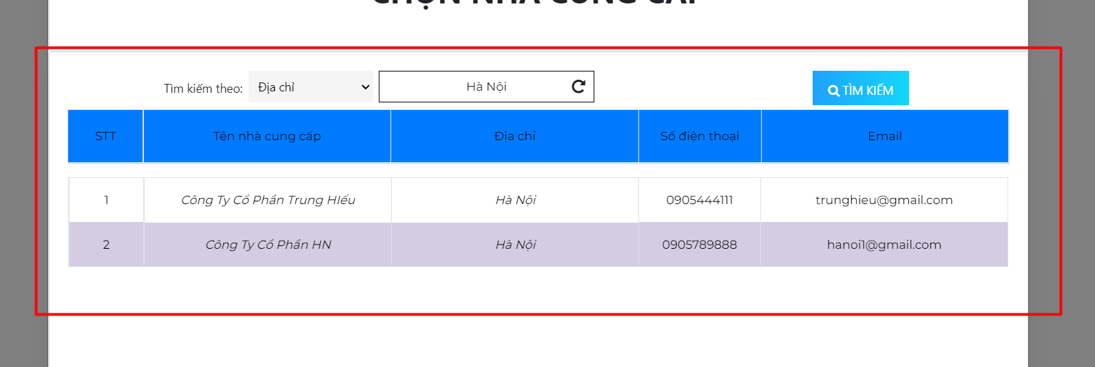

 | FUNC-7

 | FUNC-8

 | FUNC-9

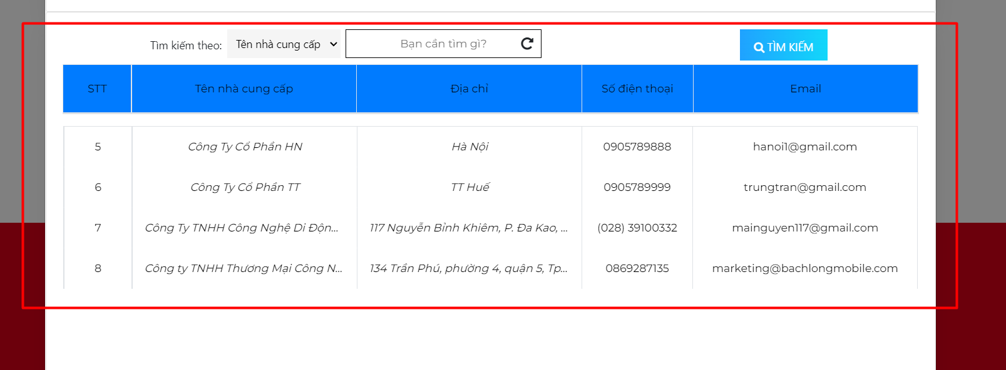

 | FUNC-10

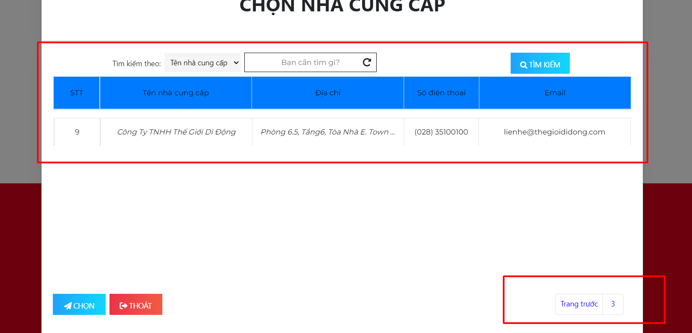

 | FUNC-15

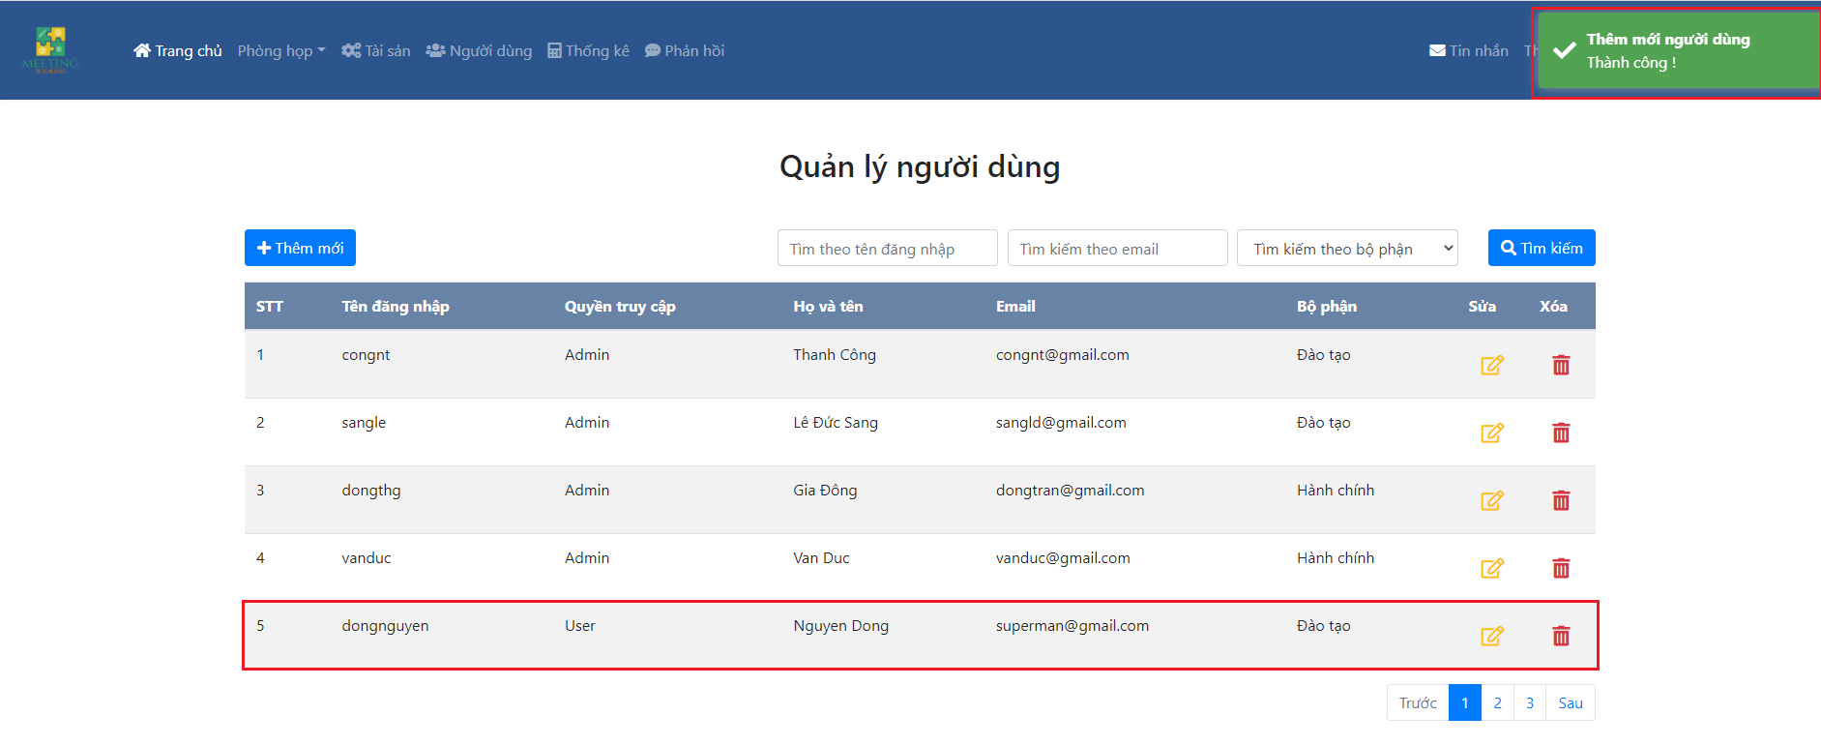

 | FUNC-16
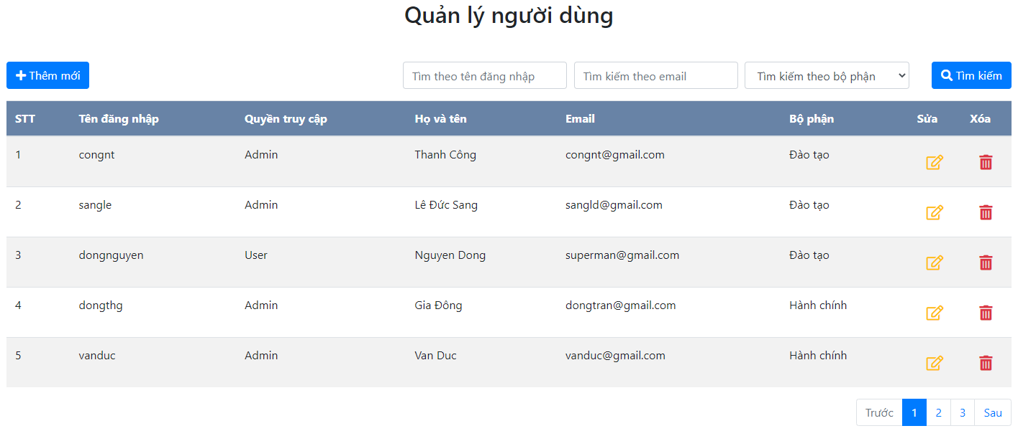

 | FUNC-17

